Sheet1
订单号 | 名称 | 图片 | 颜色 | 尺码 | 数量 （个） | 单价 （RMB/个） | 金额 | 交期 | 打样
PO1316 | QR标 TCT4501 Classic Crew Tall | 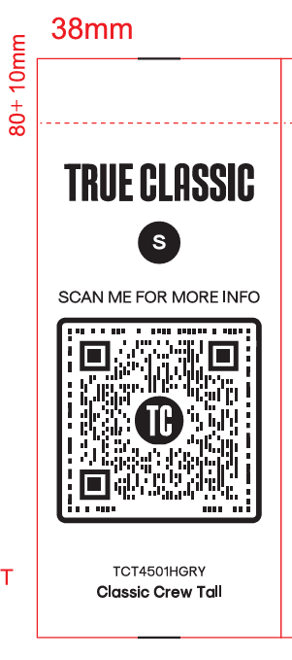 | TCT4501HGRY | S | 50 | ￥0.0350 | ￥1.7500 | 7/31送活力工厂 | 每个颜色，每个尺码给我20张
 |  |  |  | M | 140 | ￥0.0075 | ￥1.0500
 |  |  |  | L | 320 | ￥0.0075 | ￥2.4000
 |  |  |  | XL | 260 | ￥0.0075 | ￥1.9500
 |  |  |  | 2XL | 120 | ￥0.0075 | ￥0.9000
 |  |  |  | 3XL | 60 | ￥0.0075 | ￥0.4500
 |  |  | TCT4501NAVY | S | 60 | ￥0.0075 | ￥0.4500
 |  |  |  | M | 220 | ￥0.0075 | ￥1.6500
 |  |  |  | L | 430 | ￥0.0075 | ￥3.2250
 |  |  |  | XL | 270 | ￥0.0075 | ￥2.0250
 |  |  |  | 2XL | 160 | ￥0.0075 | ￥1.2000
 |  |  |  | 3XL | 70 | ￥0.0075 | ￥0.5250
 |  |  | TCT4501WHITE | S | 70 | ￥0.0075 | ￥0.5250
 |  |  |  | M | 240 | ￥0.0075 | ￥1.8000
 |  |  |  | L | 480 | ￥0.0075 | ￥3.6000
 |  |  |  | XL | 450 | ￥0.0075 | ￥3.3750
 |  |  |  | 2XL | 170 | ￥0.0075 | ￥1.2750
 |  |  |  | 3XL | 80 | ￥0.0075 | ￥0.6000
 |  |  | TCT4501BLACK | S | 80 | ￥0.0075 | ￥0.6000
 |  |  |  | M | 300 | ￥0.0075 | ￥2.2500
 |  |  |  | L | 600 | ￥0.0075 | ￥4.5000
 |  |  |  | XL | 570 | ￥0.0075 | ￥4.2750
 |  |  |  | 2XL | 210 | ￥0.0075 | ￥1.5750
 |  |  |  | 3XL | 90 | ￥0.0075 | ￥0.6750
 | QR标 TCT4100 Classic V-Neck | 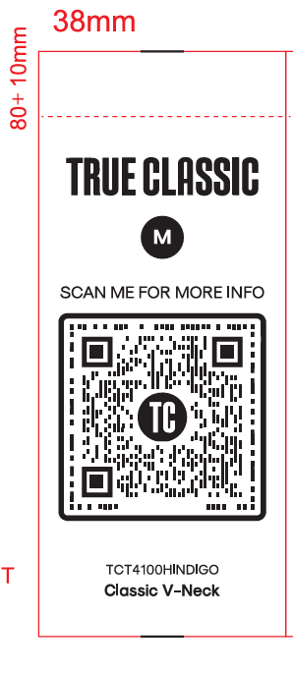 | TCT4100HINDIGO | M | 70 | ￥0.0075 | ￥0.5250 | 7/31送活力工厂 | 每个颜色，每个尺码给我20张
 |  |  |  | L | 60 | ￥0.0075 | ￥0.4500
 |  |  |  | XL | 110 | ￥0.0075 | ￥0.8250
 |  |  |  | 2XL | 55 | ￥0.0075 | ￥0.4125
 |  |  |  | 3XL | 30 | ￥0.0075 | ￥0.2250
 |  |  | TCT4100HNAVY | M | 30 | ￥0.0075 | ￥0.2250
 |  |  |  | L | 40 | ￥0.0075 | ￥0.3000
 |  |  |  | XL | 50 | ￥0.0075 | ￥0.3750
 |  |  |  | 2XL | 30 | ￥0.0075 | ￥0.2250
 |  |  |  | 3XL | 40 | ￥0.0075 | ￥0.3000
 |  |  | TCT4100INDIGO | 2XL | 50 | ￥0.0075 | ￥0.3750
 |  |  | TCT4100HMGRN | M | 70 | ￥0.0075 | ￥0.5250
 |  |  |  | L | 130 | ￥0.0075 | ￥0.9750
 |  |  |  | XL | 120 | ￥0.0075 | ￥0.9000
 |  |  |  | 2XL | 50 | ￥0.0075 | ￥0.3750
 |  |  | TCT4100CHGY | 3XL | 40 | ￥0.0075 | ￥0.3000
 |  |  | TCT4100MGRN | L | 130 | ￥0.0075 | ￥0.9750
 |  |  | TCT4100HGRY | 2XL | 80 | ￥0.0075 | ￥0.6000
 |  |  | TCT4100NAVY | XL | 180 | ￥0.0075 | ￥1.3500
 |  |  | TCT4100CARBON | 2XL | 80 | ￥0.0075 | ￥0.6000
 |  |  | TCT4100WHITE | S | 60 | ￥0.0075 | ￥0.4500
 |  |  |  | L | 400 | ￥0.0075 | ￥3.0000
 |  |  |  | XL | 380 | ￥0.0075 | ￥2.8500
 |  |  |  | 2XL | 150 | ￥0.0075 | ￥1.1250
 |  |  | TCT4100BLACK | S | 60 | ￥0.0075 | ￥0.4500
 |  |  |  | M | 220 | ￥0.0075 | ￥1.6500
 |  |  |  | L | 450 | ￥0.0075 | ￥3.3750
 |  |  |  | XL | 160 | ￥0.0075 | ￥1.2000
 |  |  |  | 3XL | 75 | ￥0.0075 | ￥0.5625
 | 洗标 #104-1316VC | 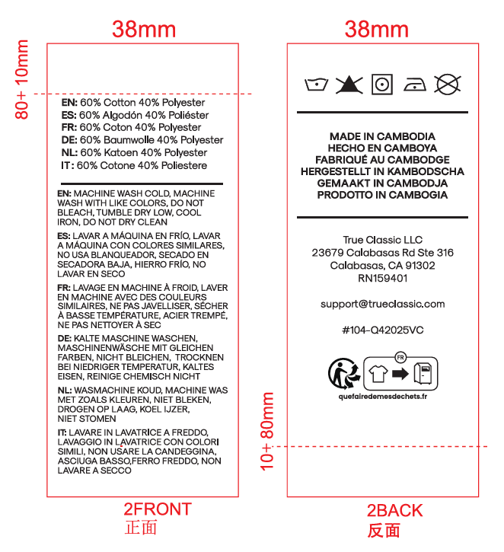 |  |  | 7600 | ￥0.0350 | ￥266.0000 | 7/31送活力工厂 | 给我30张
 |  |  |  |  | 16500 |  | ￥334.1250

